Sheet1
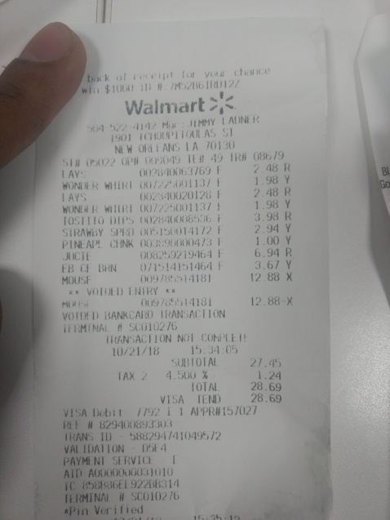
0
1.98 Y
1.98 Y
3.98 R
1.00 Y
6.94 R
Y

